프로그램 구조
클래스 또는 파일 | 기능
MasterApplication | 프로그램 진입점(main). 전체 라이프사이클 관리, 콘솔 명령어 처리, 각 모듈 초기화 및 스레드 구동.
TaskManager | 작업(Task)의 생성, 상태 관리(Pending, Assigned, Completed 등), 결과 수집, 타임아웃 처리를 담당.
NetworkServer | Slave 노드와의 TCP 연결 관리, 메시지 송수신(패킷 직렬화/역직렬화), Heartbeat 체크.
RestApiServer | 외부 시스템 연동을 위한 HTTP 서버. 작업 상태 조회, 파일 로드 요청, 슬레이브 제어 등을 수행.
PointCloudLoader | 입력 파일을 읽어 메모리 상에서 PointCloudChunk 단위로 분할
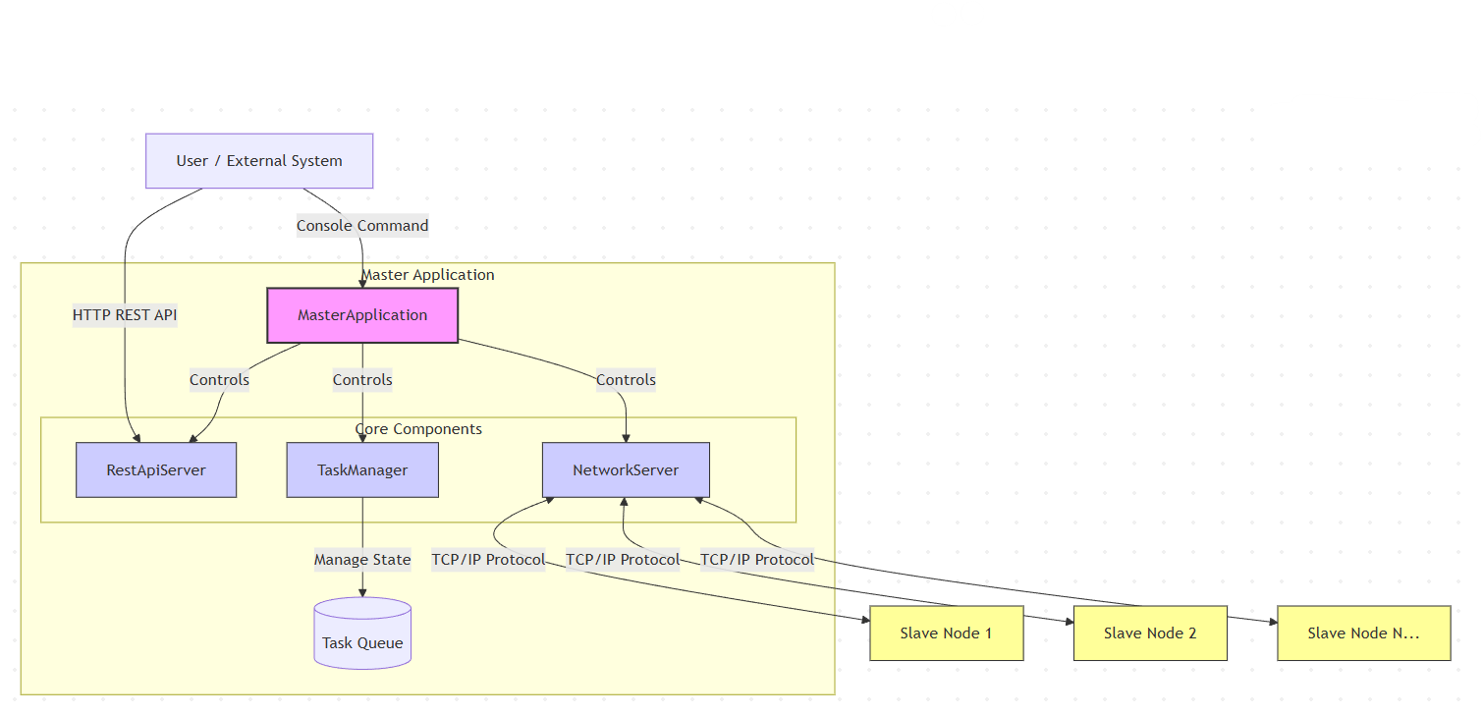
ThreadPool | 워커 스레드 풀. REST API 요청 및 네트워크 I/O 병렬 처리
Logger | 스트림 스타일 로깅 시스템. 콘솔 및 파일 동시 출력 지원
IcpJobManager (MasterApplication_ICP.cpp) | ICP REST API 처리, 부재별(BIM element) 청크 생성/분배, coarse+fine 정합 결과 통합, 정합 결과(JSON) 저장, gensynth 합성 데이터 생성.
IcpCore (IcpCore.hpp) | ICP 알고리즘 본체: KD-Tree 상관점 탐색, SVD 기반 변환 추정(Point-to-Plane/Point-to-Point), MAD 이상치 제거.

데이터 흐름
 | 1. 사용자가 파일 로드 요청 (CLI 또는 REST API)
 | 2. 데이터 로딩 및 청크 단위로 분할
 | 3. TaskManager가 각 청크에 대한 Task 생성
 | 4. Round-robin 방식으로 가용 Slave에 Task 할당
 | 5. NetworkServer가 Task 데이터를 Slave에 전송
 | 6. Slave가 처리 완료 후 결과 반환
 | 7. TaskManager가 결과 수집 및 상태 업데이트

주요 파일
 | 파일 | 역할
 | MasterApplication.cpp | 메인 애플리케이션 진입점, REST API 라우팅, CLI 처리
 | TaskManager.h | 작업 관리 핵심 로직, PointCloudLoader, 처리 함수
 | NetworkManager.h | NetworkServer/Client 클래스, 메시지 직렬화
 | RESTApiServer.h | Header-only REST API 서버 구현
 | PointCloudTypes.h | Point3D, PointCloudChunk, ProcessingTask 등 데이터 타입
 | RuntimeConfig.h | 환경 변수 기반 런타임 설정
 | ThreadPool.h | 범용 스레드 풀 구현
 | Logger.h | 스트림 스타일 로깅 시스템
 | MiniJson.h | 경량 JSON 파서
 | IcpTypes.h | ICP 데이터 타입: Transform4x4, IcpConfig, IcpChunk, IcpResult, IcpJob, IcpElementAlignment
 | IcpCore.hpp | ICP 알고리즘 (Point-to-Point/Point-to-Plane, KD-Tree, SVD)
 | IcpSerialization.hpp | IcpChunk/IcpResult 네트워크 직렬화
 | PseudoPointGenerator.hpp | 메시 표면 가상점 생성, BIM centroid 기반 rebase offset 계산
 | MasterApplication_ICP.cpp | ICP REST API, 작업 처리, gensynth 합성 데이터 생성 (자세한 내용: doc/DPApp_ICP_Technical_Documentation.docx)

